Hoja1
Departamento de Ingeniería Mecánica y Mecatrónica, Facultad de Ingeniería, Sede Bogotá Asignatura: MECANISMOS 1er Semestre de 2021

Para hacer entrega de la actividad en la plataforma virtual del curso, cargue este archivo (diligenciado todos las celdas que se encuentran en color amarillo) y adicionalmente comprima tanto los archivos de inventor, matlab, octave, etc, empleados para dar solución al problema y cárguelos a la plataforma. Tenga en cuenta que solo se pueden cargar 2 archivos (Formato y Archivo comprimido)

ACTIVIDAD PRÁCTICA: |  |  | AC-03: SÍNTESIS DE MECANISMOS Y ANÁLISIS DE VELOCIDAD
NOMBRE |  |  | Santiago Marín Becerra |  |  |  |  | No. Identificación |  | 1001309615

Y
$$θ_{2}|_{t=0s}$$
L1 mm
X
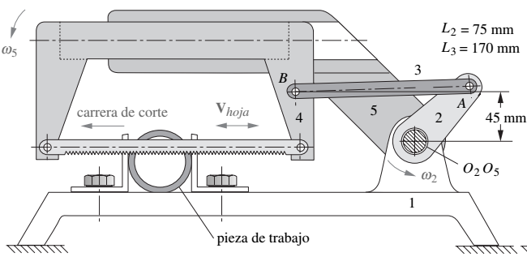 En la figura se muestra una sierra eléctrica, utilizada para cortar metal. El mecanismo mueve la hoja (eslabón 4) hacia adelante y hacia atrás para cortar la pieza. Para el análisis de velocidades tenga en cuenta que el mecanismo parte del reposo, en la posición inicial mostrada en la figura (asignada para cada caso) y que la velocidad angular de la manivela (eslabón 2) aumenta linealmente hasta alcanzar su valor máximo de 70 rpm al completar la primer vuelta de la manivela y de ahí en adelante se mantiene constante. La simulación a realizar debe llegar a 2s. Para la simulación se deben usar al menos 360 datos de tiempo por vuelta (especificar la cantidad de puntos usados en la simulación). En la siguiente tabla se muestra los datos geométricos que completan la descripción del mecanismo a analizar (caso 1 para cédulas terminadas en dígito impar y caso 2 para cédulas terminadas en dígito cero o par):

$$θ_{2}|_{t=0s}$$
$$θ_{2}|_{t=0s}$$
No. Caso | 1 | 2 |  |  |  |  |  |  | Datos asignados
L1 (mm) | 45 | 55 |  |  |  |  |  | L1 (mm) | 45
(grados) | 30 | 60 |  |  |  |  |  | (grados) | 30

LABOR DE INGENIERÍA

1. Establezca los valores de L1 y θ2|t=0s de acuerdo con la tabla anteriormente mostrada y defina los parametros de su mecanismo (ingrese los datos asignados por el profesor en las celdas J11 y J12)
L1 | 45.000 | L2 | 75 | L3 | 170 | θ2|t=0s (grados) | 30

2. (1/5) ¿Obtenga el ángulo de desbalance β y la relación de tiempo Q para el mecanismo. Incluya una imagen que muestre el procedimiento gráfico empleado para hallar el ángulo β desde un boceto de Inventor.
Q | 1.220 |  |  |  |  |  |  |  |  |  | 19 | 301
β (grados) | 17.8623 | 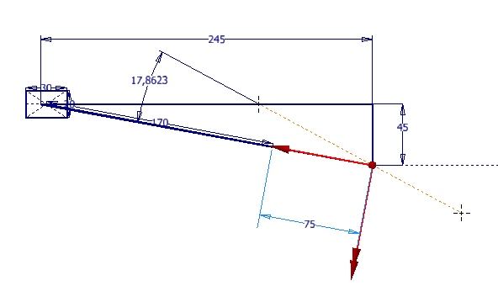 (coloque aquí la imagen de comprobación)

3. (1/5) Para el instante t=1s obtenega la velocidad angular de la manivela ω2, la velocidad angular del acoplador ω3 y la velocidad de la hoja Vhoja.
ω2 (grados/s) | 245 | ω3 (grados/s) |  | -96.0543 | Vhoja (m/s) |  | -0.1307

4. (2/5) Para el instante t=2s obtenega la velocidad angular del acoplador ω3 y la velocidad de la hoja Vhoja. Justifique este resultado mediante gráficas comparativas superpuestas obtenidas para el ciclo completo de simulación requerido (2 segundos) usando el entorno de simulación dinámica de Inventor y también por la implementación en Matlab u Octave de las ecuaciones de clausura (gráficos de velocidad vs tiempo superpuestos). |  |  |  |  |  |  |  |  |  |  | 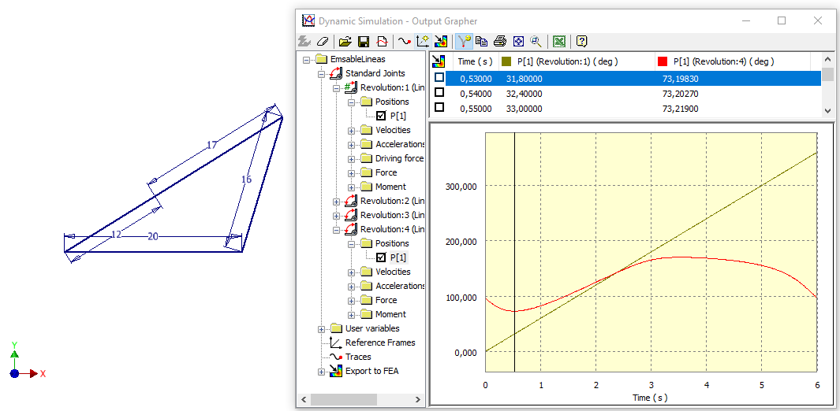 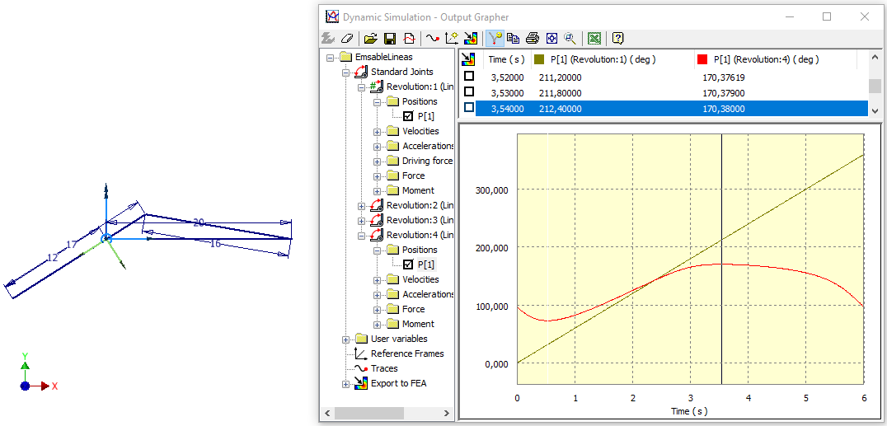 Ejemplo:
Velocidades requeridas |  |  |  | Comprobación usando módulo de simulación de Inventor
ω3 (grados/s) |  |  | -160.6258 | 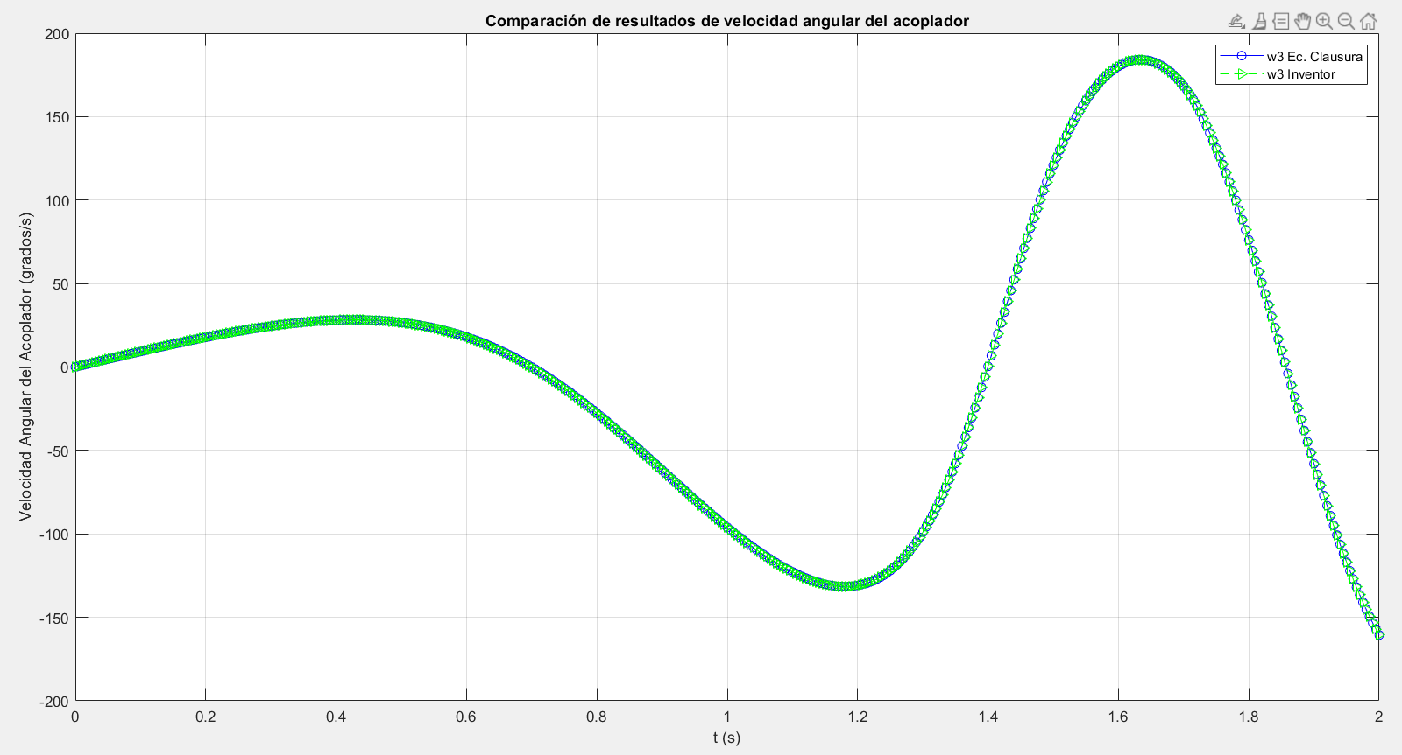 (coloque aquí la imagen de comprobación)
Vhoja (m/s) |  |  | -0.2539 | 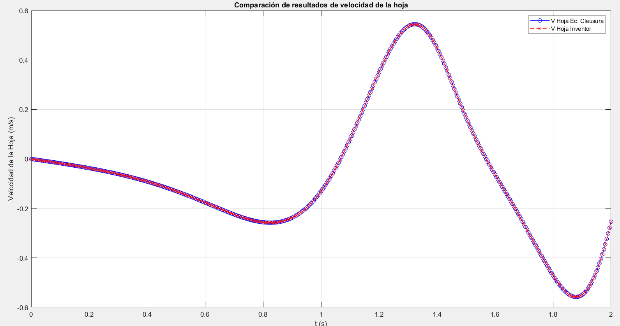 (coloque aquí la imagen de comprobación)

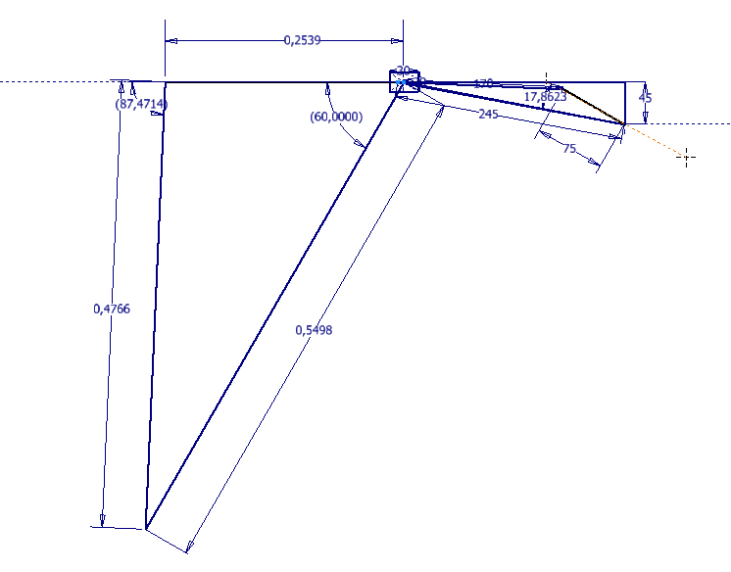
5. (1/5) Verifique el resultado obtenido para la velocidad angular del acoplador ω3 para t= 2s mediante el método gráfico, a través de un boceto en Inventor que represente el polígono de velocidades correspondiente.
VA (m/s) |  |  | 0.5498 |  | VB (m/s) |  |  |  | -0.2539 |  | GRADOS(ACOS((F24^2+H24^2-(B24-D24)^2)/(2*F24*H24)))
VB/A (m/s) |  |  | 0.4766 |  | (coloque aquí la imagen de comprobación para la obtención de VB/A y ω3 a partir de un polígono de velocidades) |  |  |  |  |  | GRADOS(ACOS((F24^2+H24^2-(B24+D24)^2)/(2*F24*H24)))

